表紙・改定履歴
Webダイレクト販売
認証ハッシュチェックAPI 詳細設計書

© 2020 Sasuke Financial Lab Inc.

変 更 記 録
版数 REV. | 作成更新日 | 変 更 内 容 | 担 当
01 | 2020-10-09 | 初版 | 佐藤
02 | 2020-10-22 | 10/21のレビュー指摘部分の修正反映 ・表記の統一化 ・認証ハッシュ値の有効期限チェックを内部ロジックからSQLで行うように修正 | 佐藤
03 | 2021-01-26 | 「２．認証ハッシュを参照」のエラーレスポンス修正 | 佐藤

プロセス
詳細設計 |  |  |  |  |  | 大項目 |  |  | 小項目 |  | 詳細

 | シーケンス
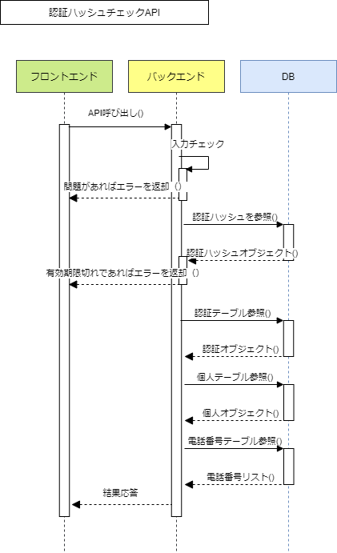

 | プロセス詳細
 | １． | 入力チェック
 |  | API共通設計書のバリデーションルールを参照
 |  | 項目 |  |  |  |  |  | チェック内容 |  |  |  | 説明
 |  | ハッシュ値 |  |  |  |  |  | 未入力
 |  | ハッシュ用途コード |  |  |  |  |  | 未入力

 | ２． | 認証ハッシュを参照
 |  | SQL |  |  |  |  |  |  |  | パラメータ |  |  |  | 説明
 |  | SELECT |  | 認証ハッシュ.アカウントID
 |  | FROM |  | 認証ハッシュ
 |  | WHERE |  | 認証ハッシュ.ハッシュ値 = 【値】 |  |  |  |  |  | リクエスト.ハッシュ値
 |  |  |  | 認証ハッシュ.ハッシュ用途コード = 【値】 |  |  |  |  |  | リクエスト.ハッシュ用途コード
 |  |  |  | 認証ハッシュ.有効期限日時 <= 【値】 |  |  |  |  |  | 現在日時

 |  | 戻り値 |  |  | 認証ハッシュDTO |  |  |  | 備考
 |  | 項目名（和） |  |  |  |  | 項目名（英） | 型 | パラメータ |  |  |  | 説明
 |  | アカウントID |  |  |  |  | accountId | int | SQL結果.アカウントID

 |  | 認証ハッシュの有効期限が過ぎていた場合は、HTTPステータス:401を応答する
 |  | エラー種別 |  |  |  |  | エラーレベル | メッセージ
 |  | パラメータチェックエラー |  |  |  |  | info | 認証ハッシュの有効期限が切れています
 |  | 戻り値 |  |  | エラーレスポンスオブジェクト |  |  |  | 備考
 |  | 項目名（和） |  |  |  |  | 項目名（英） | 型 | パラメータ |  |  |  | 説明
 |  | エラー種別 |  |  |  |  | errorType | string | 401001 |  |  |  | 認証ハッシュチェックエラー
 |  | エラー |  |  |  |  | errors | List
 |  |  | エラーコード |  |  |  | errorCode | string | -

 | ３． | データベースから認証テーブル情報を取得する
 |  | SQL |  |  |  |  |  |  |  | パラメータ |  |  |  | 説明
 |  | SELECT |  | 認証.メールアドレス
 |  |  |  | 認証.外部認証コード
 |  |  |  | 認証.外部認証ID
 |  |  |  | 認証.最終ログイン日時
 |  |  |  | 認証.メールアドレス候補
 |  | FROM |  | 認証
 |  | WHERE |  | 認証.アカウントID = 【値】 |  |  |  |  |  | 認証ハッシュDTO.アカウントID

 |  | 戻り値 |  |  | 認証DTO |  |  |  | 備考
 |  | 項目名（和） |  |  |  |  | 項目名（英） | 型 | パラメータ |  |  |  | 説明
 |  | メールアドレス |  |  |  |  | mailaddress | String | SQL結果.メールアドレス
 |  | 外部認証コード |  |  |  |  | extAuthCode | int | SQL結果.外部認証コード
 |  | 外部認証ID |  |  |  |  | extAuthId | String | SQL結果.外部認証ID
 |  | 最終ログイン日時 |  |  |  |  | lastLoginDatetime | String | SQL結果.最終ログイン日時
 |  | メールアドレス候補 |  |  |  |  | mailaddressCandidate | String | SQL結果.メールアドレス候補

 | ４． | データベースから個人テーブル情報を取得する
 |  | SQL |  |  |  |  |  |  |  | パラメータ |  |  |  | 説明
 |  | SELECT |  | 個人.個人ID
 |  |  |  | 個人.姓
 |  |  |  | 個人.名
 |  |  |  | 個人.セイ
 |  |  |  | 個人.メイ
 |  |  |  | 個人.生年月日
 |  |  |  | 個人.性別コード
 |  |  |  | 個人.続柄コード
 |  |  |  | 個人.続柄詳細
 |  |  |  | 個人.郵便番号
 |  |  |  | 個人.都道府県
 |  |  |  | 個人.市区町村
 |  |  |  | 個人.丁目番地
 |  |  |  | 個人.建物名
 |  |  |  | 個人.職業コード
 |  |  |  | 個人.職種コード
 |  |  |  | 個人.業務内容コード
 |  |  |  | 個人.勤務先
 |  |  |  | 個人.年収コード
 |  | FROM |  | 個人
 |  | WHERE |  | 個人.アカウントID = 【値】 |  |  |  |  |  | 認証ハッシュDTO.アカウントID

 |  | 戻り値 |  |  | 個人DTO |  |  |  | 備考
 |  | 項目名（和） |  |  |  |  | 項目名（英） | 型 | パラメータ |  |  |  | 説明
 |  | 個人ID |  |  |  |  | individualId | int | SQL結果.個人ID
 |  | 姓 |  |  |  |  | lastName | String | SQL結果.姓
 |  | 名 |  |  |  |  | firstName | String | SQL結果.名
 |  | セイ |  |  |  |  | lastNameKana | String | SQL結果.セイ
 |  | メイ |  |  |  |  | firstNameKana | String | SQL結果.メイ
 |  | 生年月日 |  |  |  |  | birthDate | String | SQL結果.生年月日
 |  | 性別コード |  |  |  |  | sexCode | String | SQL結果.性別コード
 |  | 続柄コード |  |  |  |  | relationshipCode | String | SQL結果.続柄コード
 |  | 続柄詳細 |  |  |  |  | relationshipDetail | String | SQL結果.続柄詳細
 |  | 郵便番号 |  |  |  |  | zipCode | String | SQL結果.郵便番号
 |  | 都道府県 |  |  |  |  | prefectures | String | SQL結果.都道府県
 |  | 市区町村 |  |  |  |  | city | String | SQL結果.市区町村
 |  | 丁目番地 |  |  |  |  | blockStreet | String | SQL結果.丁目番地
 |  | 建物名 |  |  |  |  | buildings | String | SQL結果.建物名
 |  | 職業コード |  |  |  |  | jobCode | String | SQL結果.職業コード
 |  | 職種コード |  |  |  |  | jobSubCode | String | SQL結果.職種コード
 |  | 業務内容コード |  |  |  |  | jobDetailCode | String | SQL結果.業務内容コード
 |  | 勤務先 |  |  |  |  | office | String | SQL結果.勤務先
 |  | 年収コード |  |  |  |  | incomeCode | String | SQL結果.年収コード

 | ５． | データベースから電話番号テーブル情報を取得する
 |  | SQL |  |  |  |  |  |  |  | パラメータ |  |  |  | 説明
 |  | SELECT |  | 電話番号.個人ID
 |  |  |  | 電話番号.電話番号タイプ
 |  |  |  | 電話番号.電話番号
 |  | FROM |  | 電話番号
 |  | WHERE |  | 電話番号.個人ID = 【値】 |  |  |  |  |  | 個人DTO.個人ID

 |  | 戻り値 |  |  | List<電話番号DTO> |  |  |  | 備考
 |  | 項目名（和） |  |  |  |  | 項目名（英） | 型 | パラメータ |  |  |  | 説明
 |  | 個人ID |  |  |  |  | individualId | int | SQL結果.個人ID
 |  | 電話番号タイプ |  |  |  |  | telNumType | int | SQL結果.電話番号タイプ
 |  | 電話番号 |  |  |  |  | telNum | String | SQL結果.電話番号

 | ６． | （正常系）認証情報、個人情報、電話番号情報をレスポンス結果として返却して処理終了
 |  | 項目名 |  |  |  |  |  | パラメータ |  |  |  | 説明
 |  | アカウントID
 |  | 個人 |  |  |  |  |  | 個人DTO
 |  |  | 電話番号 |  |  |  |  | 電話番号DTO
 |  | 認証 |  |  |  |  |  | 認証DTO

